1
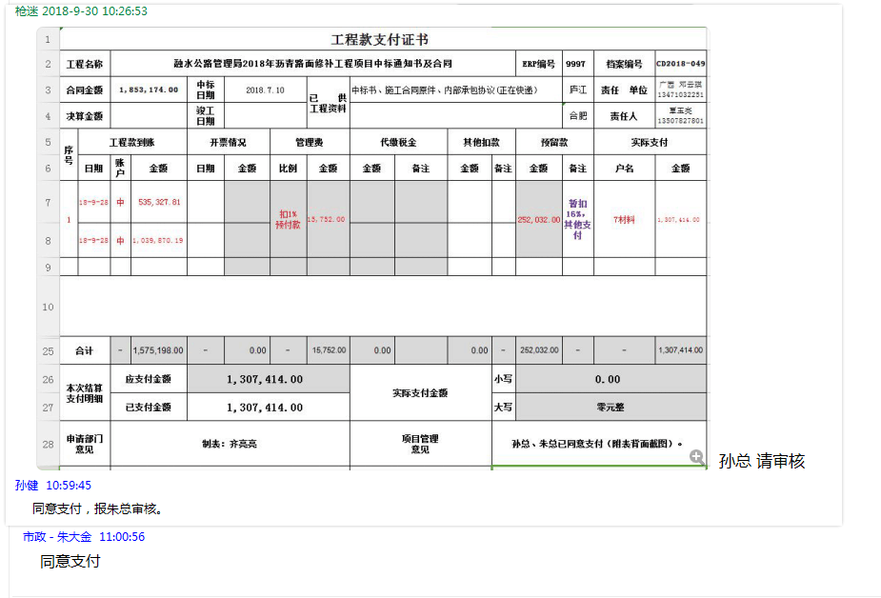
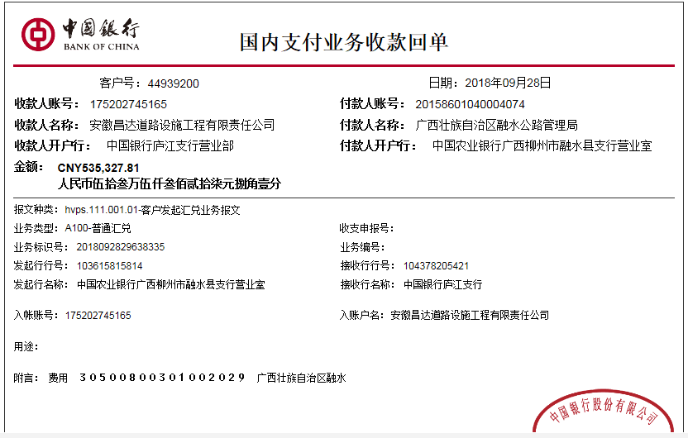
工程款支付证书
工程名称 |  | 融水公路管理局2018年沥青路面修补工程项目 |  |  |  |  |  |  |  |  |  | ERP编号 | 9997 | 档案编号 | CD2018-049
合同金额 |  | 1,853,174.00 |  | 中标 日期 | 2018.7.10 |  | 已 供 工程资料 | 中标书、施工合同原件、内部承包协议 |  |  |  |  | 庐江 | 责任 单位 | 广西 邓云琪13471032251
决算金额 |  |  |  | 竣工 日期 |  |  |  |  |  |  |  |  | 合肥 | 责任人 | 覃玉亮13507827801
序号 | 工程款到账 |  |  | 开票情况 |  | 管理费 |  | 代缴税金 |  | 其他扣款 |  | 预留款 |  | 实际支付
 | 日期 | 账户 | 金额 | 日期 | 金额 | 比例 | 金额 | 金额 | 备注 | 金额 | 备注 | 金额 | 备注 | 户名 | 金额
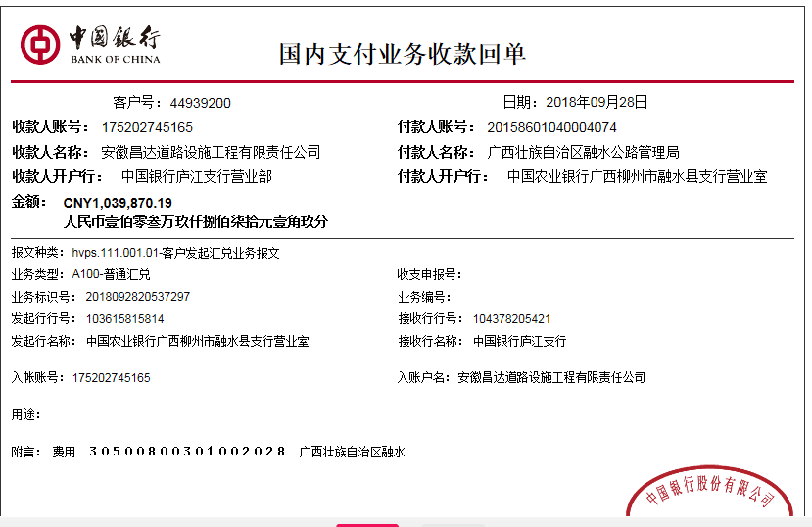
1 | 2018-09-28 | 中 | 535,327.81 |  |  | 扣1% 预付款 | 15,752.00 |  |  |  |  | 252,032.00 | 暂扣16%，其他支付 | 7材料 | 1,307,414.00
 | 2018-09-28 | 中 | 1,039,870.19

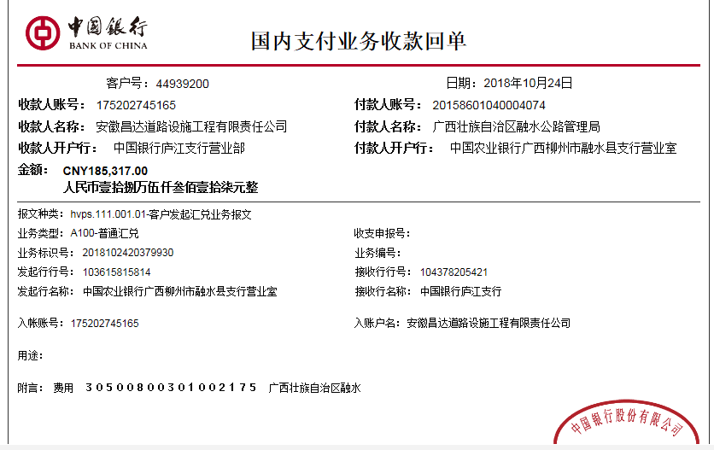

合计 |  | - | 1,575,198.00 | - | 0.00 | - | 15,752.00 | 0.00 |  | 0.00 | - | 252,032.00 | - | - | 1,307,414.00
本次结算 支付明细 |  | 应支付金额 |  | 1,307,414.00 |  |  |  | 实际支付金额 |  |  | 小写 | 0.00
 |  | 已支付金额 |  | 1,307,414.00 |  |  |  |  |  |  | 大写 | 零元整
申请部门 意见 |  | 制表：齐亮亮 |  |  |  |  |  | 项目管理 意见 |  |  | 孙总、朱总已同意支付（附表背面截图）。
财务初审 意见 |  |  |  |  |  |  |  | 财务审核 意见
质安初审 意见 |  |  |  |  |  |  |  | 质安稽查 意见
总经理审批 |  |  |  |  |  |  |  | 董事长审批

2
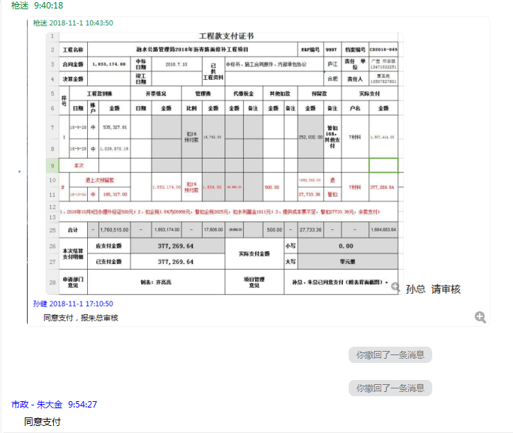
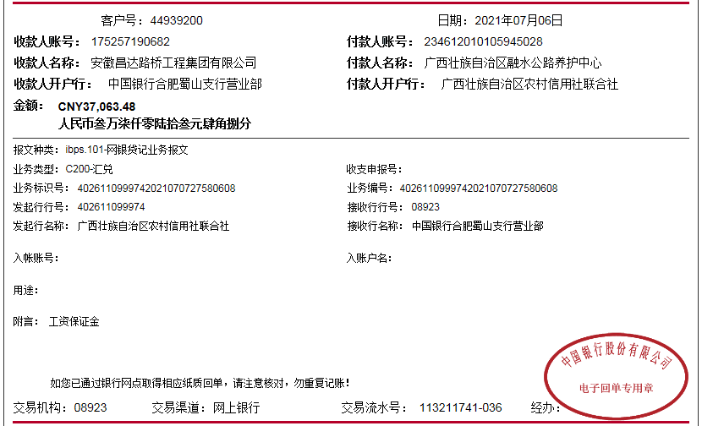
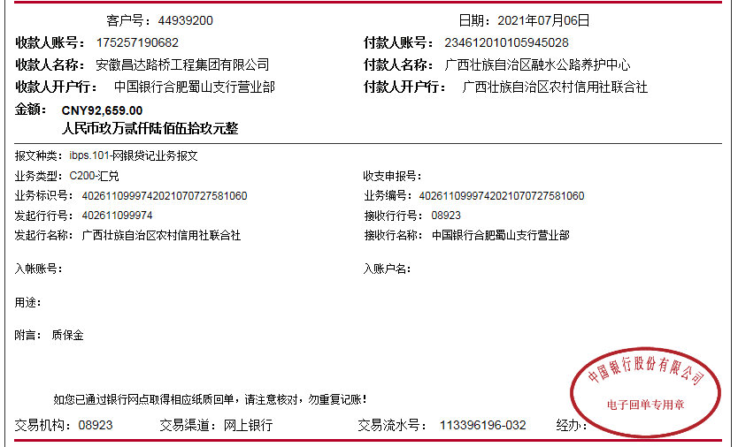

工程款支付证书
工程名称 |  | 融水公路管理局2018年沥青路面修补工程项目 |  |  |  |  |  |  |  |  |  | ERP编号 | 9997 | 档案编号 | CD2018-049
合同金额 |  | 1,853,174.00 |  | 中标 日期 | 2018.7.10 |  | 已 供 工程资料 | 中标书、施工合同原件、内部承包协议 |  |  |  |  | 庐江 | 责任 单位 | 广西 邓云琪13471032251
决算金额 |  | 1,853,174.00 |  | 竣工 日期 |  |  |  |  |  |  |  |  | 合肥 | 责任人 | 覃玉亮13507827801
序号 | 工程款到账 |  |  | 开票情况 |  | 管理费 |  | 代缴税金 |  | 其他扣款 |  | 预留款 |  | 实际支付
 | 日期 | 账户 | 金额 | 日期 | 金额 | 比例 | 金额 | 金额 | 备注 | 金额 | 备注 | 金额 | 备注 | 户名 | 金额
1 | 2018-09-28 | 中 | 535,327.81 |  |  | 扣1% 预付款 | 15,752.00 |  |  |  |  | 252,032.00 | 暂扣16%，其他支付 | 7材料 | 1,307,414.00
 | 2018-09-28 | 中 | 1,039,870.19

2 | 退上次预留款 |  |  |  | 1,853,174.00 | 扣1% 预付款 | 1,854.00 | 29,992.00 |  | 500.00 |  | -252,032.00 | 退 | 7材料 | 377,289.64
 | 2018-10-24 | 中 | 185,317.00 |  |  |  |  |  |  |  |  | 27,733.36 | 暂扣
1、2018年10月9日办理外经证500元；2、扣企税1.6%为26956元，暂扣企税2025元，扣水利基金1011元；3、提供成本票不足，暂扣27733.36元，余款支付；

3 | 2021-07-06 |  | 92,659.00 |  |  | 1% | 926.59

合计 |  | - | 1,853,174.00 | - | 1,853,174.00 | - | 17,606.00 | 29,992.00 |  | 500.00 | - | 27,733.36 | - | - | 1,684,703.64
本次结算 支付明细 |  | 应支付金额 |  | 377,289.64 |  |  |  | 实际支付金额 |  |  | 小写 | 0.00
 |  | 已支付金额 |  | 377,289.64 |  |  |  |  |  |  | 大写 | 零元整
申请部门 意见 |  | 制表：齐亮亮 |  |  |  |  |  | 项目管理 意见 |  |  | 孙总、朱总已同意支付（附表背面截图）。
财务初审 意见 |  |  |  |  |  |  |  | 财务审核 意见
质安初审 意见 |  |  |  |  |  |  |  | 质安稽查 意见
总经理审批 |  |  |  |  |  |  |  | 董事长审批

